CASO DE USO
 | FORMATO DE CASOS DE PRUEBAS
 | CO19
 | CASO DE USO | Editar proyectos
 | PRUEBA | Validar la editacion del proyecto
 | DESCRIPCIÓN | Verificar si el sistema permite editar los proyectos
 | CONDICIONES DE EJECUCIÓN | EL usuario que desea editar el proyecto debe haberse logueado
 | MÓDULO | Proyectos

# | ENTRADA | RESULTADO ESPERADO | EVALUACIÓN DE LA PRUEBA | OBSERVACIONES
1 | Ingresar en listar proyectos y ingresar a editar proyecto y Cambiar los datos necesarios dejando todos los campos llenos y dar click en aceptar | Alerta de proyecto editado correctamente | Aprobada | 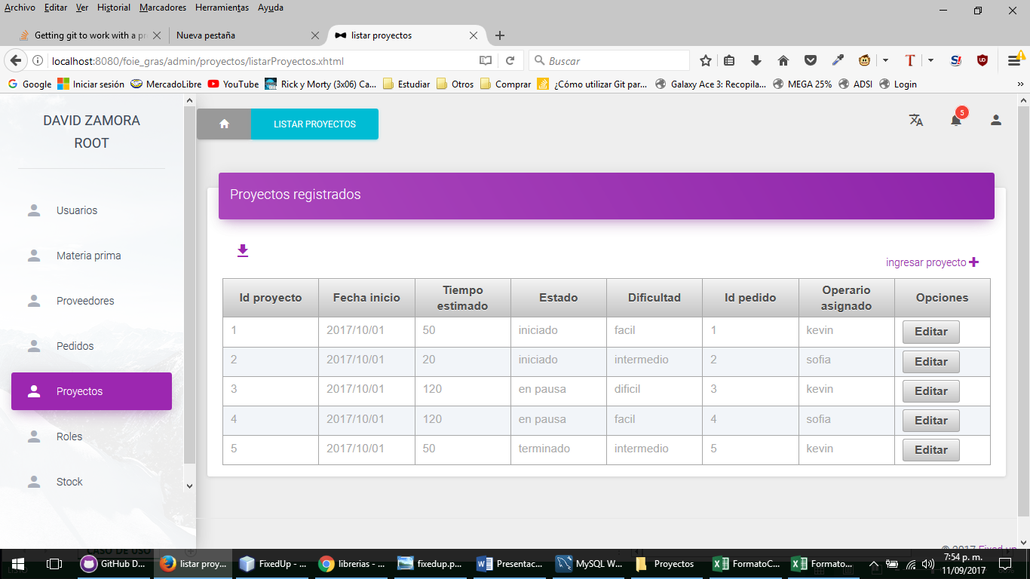
2 | Ingresar en listar proyectos y ingresar a editar proyecto y Cambiar los datos necesarios dejando todos los campos llenos y dar click en aceptar | Alerta de campos incompletos

